Processo
2.1 Informações Iniciais |  |  |  |  | Stela
2.1.1 Quem são os clientes do processo?
1 | Startups, empresas em geral(MEI, MEP, grandes empresas), Inventores Independentes, Pesquisadores e Universidades, profissionais liberais e criadores.

2.1.2 Quais queixas os clientes do processo apresentam?
1 | Complexidade dos processos
1 |  | Não entender como navegar no site de registros
2 | Tela poluída, muitas informações
1 |  | Esquecer os prazos dos processos
3 | Não entender o conceito de propriedade intelectual
1

 | 2.2 Comunicação
2.2.1 O processo é amplamente conhecido na organização?
Não, o processo não é bem divulgado.

2.2.2 Quais meios de comunicação são usados para divulgar o processo?
1 | Workshops, Palestras, Escritórios de Advocacia.

2.2.3 Você acha que deveria usar algum meio de divulgação em especial? Por quê?
1 | Sim, acho que a melhoria na divulgação ajudaria. Poderia ser divulgado em eventos de Startups, campanhas midiáticas feitas pela prefeitura.

2.3 Prazo
2.3.1 Há problemas de prazo? Quais os pontos do processo que originam o problema?
1 | Sim.O problema com os prazos é que na maioria das vezes são longos o que desmotiva.
2 | O usuário, ou o usuário perde algum prazo e tem que refazer o processo.

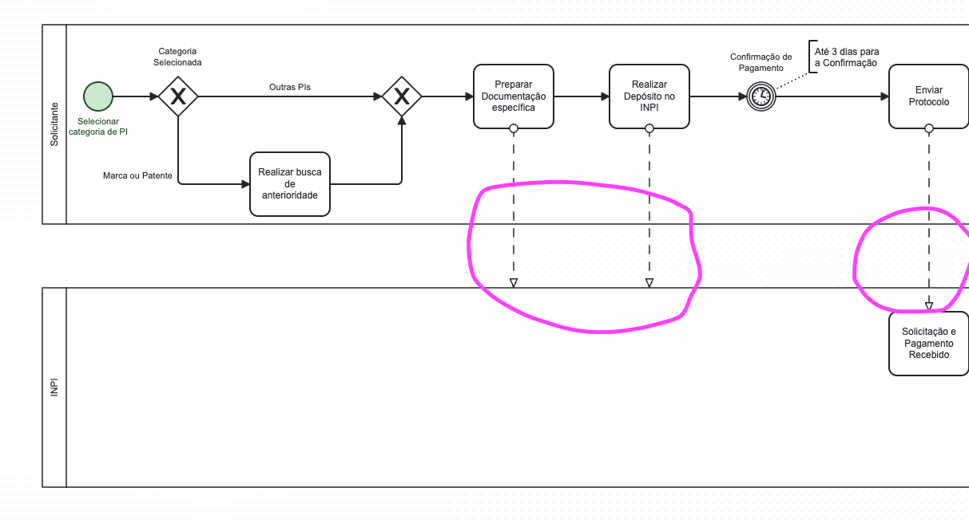
2.3.2 Há algum handoff (handoff ocorre quando o processo muda de responsável seja mudança de raia ou de piscina) que esteja gerando gargalo? (Apresentar os pontos de handoff na modelagem AS-IS)
Imagem do modelo AS-IS |  |  | Descrição | Possível causa
1
 |  |  | Há um handoff quando o solicitante envia a documentação para análise no INPI, e outra quando envia comprovante e Protocolo para o INPI. | Análise das Informações enviadas pelo solicitante causa esse Handoff.
Imagem do modelo AS-IS |  |  | Descrição | Possível causa
2

2.4 Qualidade
2.4.1 Quais os pontos do processo que originam problemas de qualidade?
1 | A falta de conhecimento da necessidade da realização do processo de obtenção do registro de patente para a formalização e proteção da inovação criada pelo cliente. Morosidade do processo do registro pelo INPI.

2.4.2 Quais os resultados do processo que são afetados?
1 | A quantidade dos registros de patente é aquém do que a cidade pode produzir. A incerteza do tempo exato para se obter a patente pode ter um alto custo para o cliente.

2.4.3 Há algum handoff (handoff ocorre quando o processo muda de responsável seja mudança de raia ou de piscina) que esteja gerando erro?
Imagem do modelo AS-IS |  |  | Descrição | Possível causa
1

2.5 Recursos
2.5.1 Há problemas de insuficiência ou não adequação de recursos necessarios ao processo? Quais os recursos que são insuficientes/inadequados?
1 | Não, mas seria interessante termos alguns dados fornecidos pelo INPI, que não está ao alcance da Prefeitura.

2.5.2 Há habilidades ou competências especiais que as pessoas que executam o processo precisam possuir? Quais?
1 | Conhecimento em Processamento de Linguagem Natural
2 Design
 | Desenvolvimento de Software e Integração de Sistemas
 | Analise de dados
 | Engenharia de Requisitos
 | Espirito de equipe
 | Comunicação
2.5.3 Quais habilidades ou competências as pessoas que executam o processo já possuem?
1 | Desenvolvimento de Software e Integração de Sistemas
2 Comunicação
 | Espirito de equipe
2.5.4 Quais habilidades ou competências as pessoas que executam o processo ainda não possuem?
1 | Design
2 Conhecimento em Processamento de Linguagem Natural
3 | Analise de dados
2.5.5 O que é necessário para que as pessoas que executam o processo adquiram essas habilidades ou competências?
1 | Para que a equipe de um projeto de assistente virtual (como o da prefeitura para propriedade intelectual) adquira as competências especiais necessárias, é fundamental adotar uma abordagem multifacetada que inclua treinamento formal em PNL, design conversacional e desenvolvimento de software, complementado por autoaprendizagem contínua através de recursos e comunidades. Além disso, é crucial oferecer mentoria e coaching, proporcionar experiência prática em projetos reais (inclusive pilotos), fomentar uma cultura de feedback e melhoria contínua, garantir o acesso a ferramentas adequadas e, especificamente para o projeto da prefeitura, promover uma imersão profunda no conhecimento do domínio de negócio da administração pública e propriedade intelectual, tudo isso com forte apoio e alocação de tempo por parte da liderança organizacional.

2.6 Legalidade
2.6.1 Há problemas de não conformidade com normas / resoluções / leis? Quais?
1 | Não há problemas de não conformidade.

2.6.2 Quais os pontos do processo nos quais o problema foi evidenciado?
1 | considerando o desafio de poucos registros de propriedade intelectual (PI) por falta de conhecimento e a solução de uma assistente virtual, o problema se manifesta em diversos momentos-chave da jornada do potencial criador: inicialmente, quando ele não reconhece sua criação como um ativo de PI; subsequentemente, ao não buscar proativamente a proteção legal enquanto já utiliza sua criação; na sequência, ao ter dificuldade em encontrar informações claras e acessíveis sobre PI e seus processos; e, finalmente, quando ele se depara com a percepção de complexidade ou alto custo do processo de registro, gerando desincentivo. Esses são os gargalos de conhecimento e ação que a assistente virtual visa mitigar.

2.7 Padronização
2.7.1 Quais os pontos do processo que apresentam a necesidade de automatização?
1 | Alinhar o Coreto a um passo extra durante o cadastro do usuário, para que o mesmo possa adicionar as informações à cerca dos seus registros de patente.

2.7.2 Por que essa automatização não foi realizada ainda?
1 | Por falta de oportunidades.

2.7.3 Há atividades no processo que poderiam ser eliminadas? Quais? Por quê?
1 | Não. Por o processo ser ocorrer principalmente pelo INPI, não temos como intervir no processo de um órgão público federal.

2.7.4 Há atividades no processo que deveriam ser incluídas? Quais? Por quê?
1 | Sim. Disponibilizar base de dados sobre a região de onde o cliente efetua o regsitro da sua patente. Assim poderíamos ter uma noção da quantidade de resgistros na cidade e validação de projetos.

2.7.5 Há atividades no processo que poderiam ser realizadas de outra forma? Quais? Por quê?
1 | Sim. O INPI disponibilizar uma API ou os dados com as informações atualizadas em tempo real, além de disponibilizar a localização dos registros.

2.7.6 Há pontos de decisão no processo que poderiam ser eliminados? Quais? Por quê?
1 | Não. O processo do resgitro pelo INPI é completo e maduro.

2.7.7 Há pontos de decisão no processo que deveriam ser incluídos? Quais? Por quê?
1 | Sim. Incluir o resgistro de região onde a patente será realizada, como Estado, Cidade e-ou logadouro.

2.7.8 Como seria a nova forma de execução do processo?
1 | O cliente ao realizar sua inscrição pelo Coreto ou no Conecta Recife, após a obtenção do resgistro pelo INPI, ter a opção e os benefícios de também resgistrar no sistema da prefeitura sua patente e a prefeitura obter maiores detalhes sobre as patentes criadas na cidade. Utilizar a Cora, uma machine learning para o Conecta Recife e-ou no WhatsApp, para ajudar nas tomadas de decisões acerca do processo de obtenção da propriedade intelectual e nas dúvidas apresentadas pelos usuários.

2.7.9 Há problemas de não conformidade com o processo (i.e., variantes do processo, stakeholders executam o processo de forma diferente)? Quais os pontos do processo que apresentam essa não conformidade (i.e., possuem variantes)?
1 | Não existem processos paralelos ao resgistro de patentes pelo INPI. Todos os registros concentram-se na plataforma do governo federal, onde obtém-se todas as categorias de Registro disponível. Não há variantes.

2.7.10 Você pode descrever o fluxo dessas variações?
1 | Não existe.

2.7.11 Quais as possíveis causas dessa não conformidade?
1 | Não existe.

2.7.12 Há algo mais impedindo o processo de prosseguir? O que está impedindo o processo de prosseguir?
Imagem do modelo AS-IS |  |  | Descrição | Possível causa
1

2.8 Multidimensional
2.8.1 Algum handoff (handoff ocorre quando o processo muda de responsável seja mudança de raia ou de piscina) está gerando retrabalho?
Imagem do modelo AS-IS |  |  | Descrição | Possível causa
1

2.8.2 Existem pontos no seu processo que causam gargalo? Quais os pontos do processo em que ocorrem? Quais as possíveis causas desse gargalo?
Imagem do modelo AS-IS |  |  | Descrição | Possível causa
1

2.8.3 Quais as consequências da ocorrência dos gargalos?
1

